IB a IIB
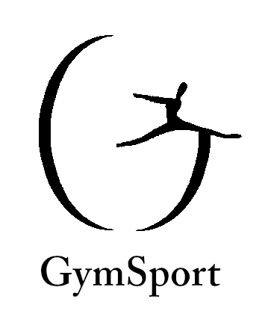
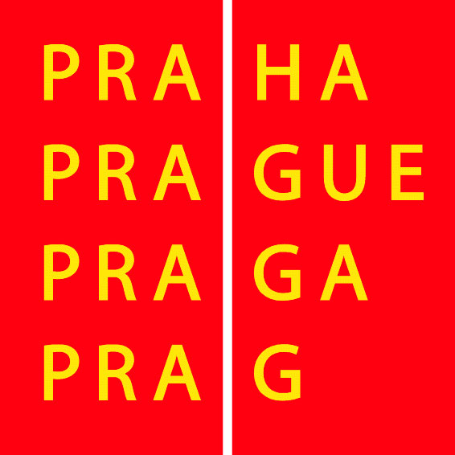

Á Hop TeamGym 2023

Kategorie IB - Družstva

 |  | Akrobacie |  |  |  |  | Trampolína
číslo | družstvo | C | D | E | Penalizace | Celkem | C | D | E | Penalizace | Celkem | PEN SJ | Výsledek | Pořadí
11 | Gymnastika Říčany | 2.000 | 1.600 | 7.700 |  | 11.300 | 2.000 | 1.500 | 7.400 |  | 10.900 |  | 22.200 | 1
14 | GYM CLUB REDA | 2.000 | 1.300 | 8.200 |  | 11.500 | 2.000 | 1.200 | 6.800 |  | 10.000 |  | 21.500 | 2
10 | SK FRÝDEK - MÍSTEK | 2.000 | 1.700 | 8.000 |  | 11.700 | 1.900 | 1.500 | 6.200 |  | 9.600 |  | 21.300 | 3
18 | Sokol Řeporyje Gymstar | 1.600 | 1.300 | 8.550 |  | 11.450 | 2.000 | 0.900 | 6.200 |  | 9.100 |  | 20.550 | 4
15 | T.J. Sokol Pyšely | 2.000 | 1.100 | 7.550 |  | 10.650 | 2.000 | 0.900 | 6.400 |  | 9.300 |  | 19.950 | 5
17 | Molík - Sobíci | 2.000 | 1.600 | 6.700 |  | 10.300 | 2.000 | 1.500 | 5.800 |  | 9.300 |  | 19.600 | 6
16 | FLIK - FLAK Plzeň | 1.800 | 0.800 | 6.700 |  | 9.300 | 2.000 | 0.300 | 7.300 |  | 9.600 |  | 18.900 | 7
19 | Gym Dobřichovice | 1.800 | 0.900 | 7.750 |  | 10.450 | 1.800 | 0.400 | 5.800 |  | 8.000 |  | 18.450 | 8
21 | GymSport - Delfínci | 2.000 | 0.800 | 6.650 |  | 9.450 | 1.900 | 0.200 | 5.500 |  | 7.600 |  | 17.050 | 9
22 | Molík - Medvídci | 1.500 | 0.900 | 6.500 |  | 8.900 | 1.800 | 0.200 | 5.800 |  | 7.800 |  | 16.700 | 10
Kategorie IB - Tria

 |  | Akrobacie |  |  |  |  | Trampolína
číslo | družstvo | C | D | E | Penalizace | Celkem | C | D | E | Penalizace | Celkem | PEN SJ | Výsledek | Pořadí
47 | Gymnastika Dobříš | 2.000 | 0.700 | 9.100 |  | 11.800 | 2.000 | 0.300 | 8.800 |  | 11.100 |  | 22.900 | 1
20 | SK Pohyb je život | 2.000 | 0.500 | 9.000 |  | 11.500 | 2.000 | 0.600 | 7.900 |  | 10.500 |  | 22.000 | 2
51 | GYM CLUB REDA | 2.000 | 0.400 | 8.800 |  | 11.200 | 2.000 | 0.100 | 8.600 |  | 10.700 |  | 21.900 | 3
49 | Gym club Třebíč, z. s. | 1.700 | 0.500 | 8.650 |  | 10.850 | 2.000 | 0.900 | 7.600 |  | 10.500 |  | 21.350 | 4
48 | TJ Sokol Řepy | 2.000 | 0.400 | 9.150 |  | 11.550 | 1.900 | 0.700 | 6.700 |  | 9.300 |  | 20.850 | 5
12 | GymSport - Papoušci | 2.000 | 0.300 | 7.850 |  | 10.150 | 1.800 | 0.100 | 6.600 |  | 8.500 |  | 18.650 | 6

Kategorie IIB - Družstva

 |  | Akrobacie |  |  |  |  | Trampolína
číslo | družstvo | C | D | E | Penalizace | Celkem | C | D | E | Penalizace | Celkem | PEN SJ | Výsledek | Pořadí
27 | Gym Dobřichovice | 2.000 | 1.900 | 7.850 |  | 11.750 | 2.000 | 1.500 | 6.100 |  | 9.600 |  | 21.350 | 1
24 | T.J. Sokol Pyšely | 2.000 | 1.300 | 7.850 |  | 11.150 | 2.000 | 1.600 | 6.400 |  | 10.000 |  | 21.150 | 2
25 | FLIK - FLAK Plzeň | 2.000 | 1.100 | 7.000 |  | 10.100 | 2.000 | 0.900 | 6.000 |  | 8.900 |  | 19.000 | 3
23 | GT Šestajovice, z.s. | 2.000 | 0.500 | 6.950 |  | 9.450 | 1.600 | 0.400 | 7.200 |  | 9.200 |  | 18.650 | 4

Kategorie IIB - Tria

 |  | Akrobacie |  |  |  |  | Trampolína
číslo | družstvo | C | D | E | Penalizace | Celkem | C | D | E | Penalizace | Celkem | PEN SJ | Výsledek | Pořadí
53 | SK Pohyb je život | 2.000 | 1.500 | 8.500 |  | 12.000 | 2.000 | 0.800 | 8.600 |  | 11.400 |  | 23.400 | 1
52 | Gym club Třebíč, z. s. | 2.000 | 0.500 | 9.300 |  | 11.800 | 2.000 | 0.900 | 8.100 |  | 11.000 |  | 22.800 | 2
13 | TJ AVIA Čakovice | 2.000 | 0.700 | 9.050 |  | 11.750 | 2.000 | 0.800 | 8.100 |  | 10.900 |  | 22.650 | 3
26 | Molík | 2.000 | 0.700 | 8.250 |  | 10.950 | 2.000 | 0.800 | 7.200 |  | 10.000 |  | 20.950 | 4
61 | GymSport Praha - Kosatky | 2.000 | 0.300 | 8.200 |  | 10.500 | 1.800 | 0.100 | 7.200 |  | 9.100 |  | 19.600 | 5

 |  |  |  |  | ředitel závodu: Gabriela Machová

